상품제안서
코메론 휴대용 프로라인 벨트그립 줄자 2M | 상품코드: F29247

 |  |  |  |  |  |  | 02-412-0044 | www.easy1.co.kr
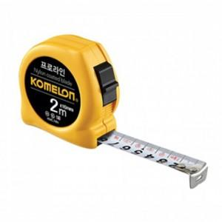

【상세/제작정보】 | 기본수량 미만 인쇄시 비용 추가. 스티커제작 및 부착가능(추가금발생) (제작비 통합20,000원, 부착비 70원)

【인쇄/포장옵션】 | / 포장불가능

【공급단가】 | 수량 | 80~ | 240~ | 400~ | 1,000~ | 3,000~
*VAT별도 | 단가 | 4,690원 | 4,610원 | 4,490원 | 4,410원 | 4,300원

【상품 URL】 | https://dev.easy1.co.kr:443/src/goods_detail.php?gdno=29247

